Прайс-лист
ПРАЙС ООО "МиФ" 2018г

Выберите вашу скидку: | 15% | Сумма скидки: | 0.0 | Сумма заказа: |  | 0.00 |  |  |  |  | 0
ФОТО: | Артикул | Наименование | Цена | Ваша цена | Заказ | Сумма | Материал | Длина, см. | Рабочая длинна, см. | Диаметр, см.
НОВИНКИ АВГУСТ 2018
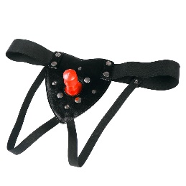 | 953-03 BX DD | Трусики с плагом | 800 | 680.00 | 0 | 0.00 | PVC/Эко-кожа |  |  |  | 0
 | 903-01 BX DD | Комплект HARNESS трусики с насадкой №1 | 1250 | 1062.50 | 0 | 0.00 | PVC/Эко-кожа | 18.5 | 16.5 | 4.8 | 0
 | 903-02 BX DD | Комплект HARNESS трусики с насадкой №2 | 1250 | 1062.50 | 0 | 0.00 | PVC/Эко-кожа | 16.3 | 14.3 | 4.0 | 0
 | 903-03 BX DD | Комплект HARNESS трусики с насадкой №3 | 1250 | 1062.50 | 0 | 0.00 | PVC/Эко-кожа | 17.0 | 16.5 | 4.0 | 0
 | 903-04 BX DD | Комплект HARNESS трусики с насадкой №4 | 1250 | 1062.50 | 0 | 0.00 | PVC/Эко-кожа | 16.7 | 14.0 | 4.3 | 0
 | 903-05 BX DD | Комплект HARNESS трусики с насадкой №5 | 1250 | 1062.50 | 0 | 0.00 | PVC/Эко-кожа | 17.0 | 14.0 | 4.2 | 0
 | 903-09 BX DD | Комплект HARNESS трусики с насадкой №9 | 1250 | 1062.50 | 0 | 0.00 | PVC/Эко-кожа | 20.0 | 17.0 | 4.3 | 0
 | 903-10 BX DD | Комплект HARNESS трусики с насадкой №10 | 1250 | 1062.50 | 0 | 0.00 | PVC/Эко-кожа | 17.0 | 18.0 | 4.0 | 0
 | 903-11 BX DD | Комплект HARNESS трусики с насадкой №11 | 1250 | 1062.50 | 0 | 0.00 | PVC/Эко-кожа | 17,0/12,0 | 14,0/11,5 | 4,0/2,5 | 0
 | 903-17 BX DD | Комплект HARNESS трусики с насадкой №17 | 1250 | 1062.50 | 0 | 0.00 | PVC/Эко-кожа | 19.0 | 16.0 | 3.5 | 0
 | 903-18 BX DD | Комплект HARNESS трусики с насадкой №18 | 1250 | 1062.50 | 0 | 0.00 | PVC/Эко-кожа | 18.5 | 17.0 | 4.3 | 0
 | 903-26 BX DD | Комплект HARNESS трусики с насадкой №26 | 1250 | 1062.50 | 0 | 0.00 | PVC/Эко-кожа | 21.0 | 15.0 | 5.5 | 0
 | 903-27 BX DD | Комплект HARNESS трусики с насадкой №27 | 1250 | 1062.50 | 0 | 0.00 | PVC/Эко-кожа | 19.5 | 17.5 | 4.8 | 0
НОВИНКИ ИЮЛЬ 2018
 | 941-01 PP DD | Зажим на соски Nipple clamps с цепочкой | 380 | 323.00 | 0 | 0.00 | металл | 34.0 | вес: 30гр |  | 0
 | 941-02 PP DD | Зажим на соски Nipple clamps с цепочкой | 380 | 323.00 | 0 | 0.00 | металл | 39.0 | вес: 30гр |  | 0
 | 941-03 PP DD | Зажим на соски Nipple clamps с цепочкой | 380 | 323.00 | 0 | 0.00 | металл | 34.0 | вес: 47гр |  | 0
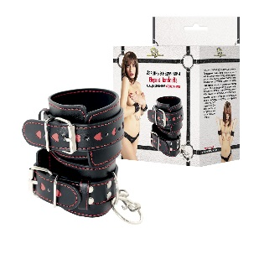 | 910-01 BX DD | Наручники декорированные сердцами | 680 | 578.00 | 0 | 0.00 | полиуретан | Ширина: 5,5см, мин. Обхват: 15см, Максимальный обхват: 23см |  |  | 0
 | 910-02 BX DD | Наручники Handcuffs с фиксацией цепочкой на 2-х карабинах | 1857 | 1578.45 | 0 | 0.00 | кожа | Ширина: 6,0см, мин. обхват: 15см, Максимальный обхват: 23см |  |  | 0
 | 910-03 BX DD | Наручники Handcuffs с двумя карабинами | 796 | 676.60 | 0 | 0.00 | полиуретан | Ширина: 6,7см, мин. обхват: 15см, Максимальный обхват: 23см |  |  | 0
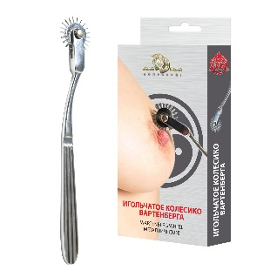 | 742-01 PP DD | Игольчатое колесо Вартенберга Wartenberg Wheel металлическое | 657 | 558.45 | 0 | 0.00 | металл | 17.0 | вес: 60гр | 3.0 | 0
 | 960-01 BX DD | Ошейник с наручниками | 395 | 335.75 | 0 | 0.00 | полиэстер | ширина ошейника: 4см, обхват ошейника: 31-41см, ширина ленты: 4см, максимальная длина ленты: 53см,ширина наручника: 4см, обхват наручников: 14-22см |  |  | 0
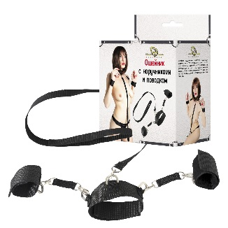 | 960-02 BX DD | Ошейник с наручниками и поводком | 395 | 335.75 | 0 | 0.00 | полиэстер | ширина ошейника: 4см, обхват ошейника: 31-41см, ширина наручника: 4см, обхват наручников: 14-22см, ширина поводка: 2см, длина поводка: 75см |  |  | 0
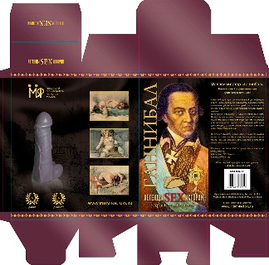 | 2800-00 BX DD | Фаллоимитатор "Ганнибал" | 900 | 765.00 | 0 | 0.00 | PVC-силикон | 23.0 | 21.0 | 6.5 | 0
Анальные втулки
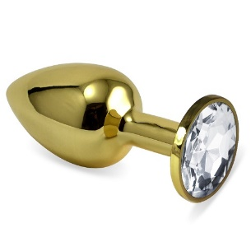 | 510-01 white-DD | Анальная втулка Gold средняя с прозрачным кристаллом | 462 | 392.70 | 0 | 0.00 | металл | 7.0 | 5.8 | 2.7 | 0
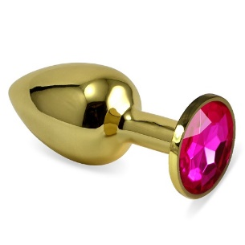 | 510-02 crimson-DD | Анальная втулка Gold средняя с малиновым кристаллом | 462 | 392.70 | 0 | 0.00 | металл | 7.0 | 5.8 | 2.7 | 0
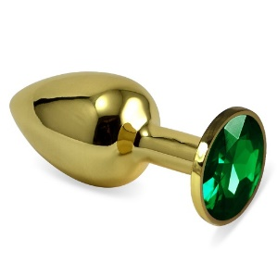 | 510-03 green-DD | Анальная втулка Gold средняя с зелёным кристаллом | 462 | 392.70 | 0 | 0.00 | металл | 7.0 | 5.8 | 2.7 | 0
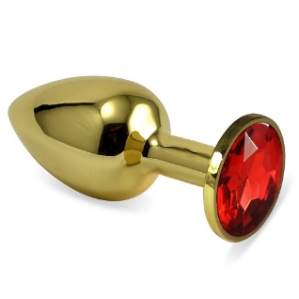 | 510-04 red-DD | Анальная втулка Gold средняя с красным кристаллом | 462 | 392.70 | 0 | 0.00 | металл | 7.0 | 5.8 | 2.7 | 0
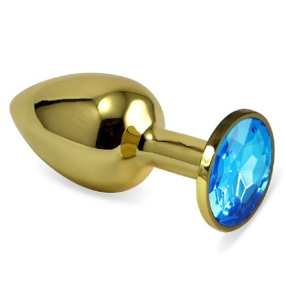 | 510-05 aqua-DD | Анальная втулка Gold средняя с голубым кристаллом | 462 | 392.70 | 0 | 0.00 | металл | 7.0 | 5.8 | 2.7 | 0
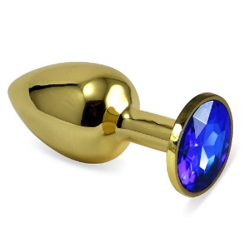 | 510-07 blue-DD | Анальная втулка Gold средняя с синим кристаллом | 462 | 392.70 | 0 | 0.00 | металл | 7.0 | 5.8 | 2.7 | 0
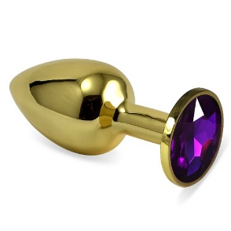 | 510-08 purple-DD | Анальная втулка Gold средняя с фиолетовым кристаллом | 462 | 392.70 | 0 | 0.00 | металл | 7.0 | 5.8 | 2.7 | 0
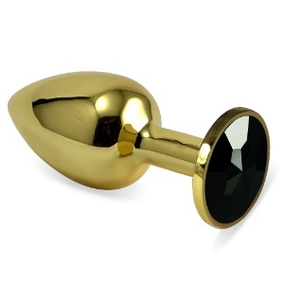 | 510-09 black-DD | Анальная втулка Gold средняя с черным кристаллом | 462 | 392.70 | 0 | 0.00 | металл | 7.0 | 5.8 | 2.7 | 0
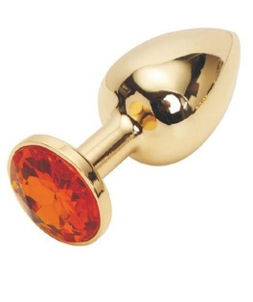 | 510-10 orange-DD | Анальная втулка Gold средняя с оранжевым кристаллом | 462 | 392.70 | 0 | 0.00 | металл | 7.0 | 5.8 | 2.7 | 0
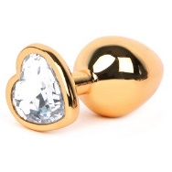 | 511-01 -white-DD | Анальная втулка Gold с прозрачным кристаллом сердце | 472 | 401.20 | 0 | 0.00 | металл | 7.0 | 5.8 | 2.7 | 0
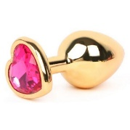 | 511-02 crimson-DD | Анальная втулка Gold с малиновым кристаллом сердце | 472 | 401.20 | 0 | 0.00 | металл | 7.0 | 5.8 | 2.7 | 0
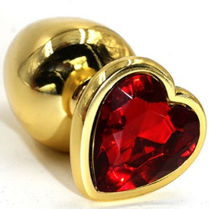 | 511-04 red-DD | Анальная втулка Gold с красным кристаллом сердце | 472 | 401.20 | 0 | 0.00 | металл | 7.0 | 5.8 | 2.7 | 0
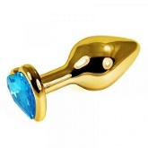 | 511-05 aqua-DD | Анальная втулка Gold с голубым кристаллом сердце | 472 | 401.20 | 0 | 0.00 | металл | 7.0 | 5.8 | 2.7 | 0
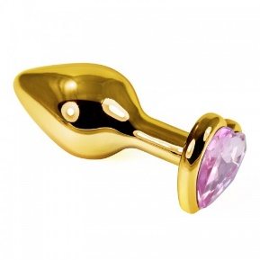 | 511-06 pink-DD | Анальная втулка Gold с розовым кристаллом сердце | 472 | 401.20 | 0 | 0.00 | металл | 7.0 | 5.8 | 2.7 | 0
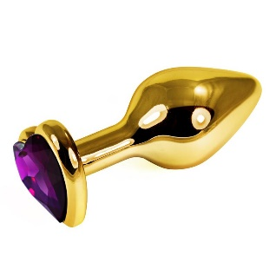 | 511-08 purple-DD | Анальная втулка Gold с фиолетовым кристаллом сердце | 472 | 401.20 | 0 | 0.00 | металл | 7.0 | 5.8 | 2.7 | 0
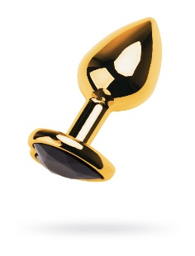 | 511-09 black-DD | Анальная втулка Gold с чёрным кристаллом сердце | 472 | 401.20 | 0 | 0.00 | металл | 7.0 | 5.8 | 2.7 | 0
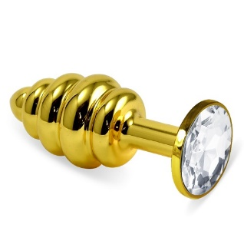 | 512-01 white-DD | Анальная втулка Gold Spiral с прозрачным кристаллом | 562 | 477.70 | 0 | 0.00 | металл | 7.0 | 5.8 | 2.7 | 0
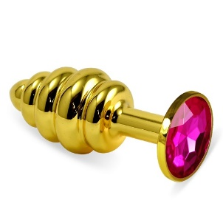 | 512-02 crimson-DD | Анальная втулка Gold Spiral с малиновым кристаллом | 562 | 477.70 | 0 | 0.00 | металл | 7.0 | 5.8 | 2.7 | 0
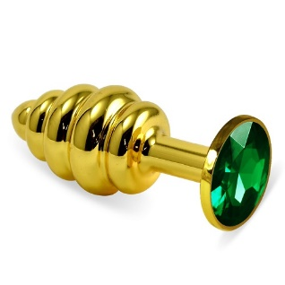 | 512-03 green-DD | Анальная втулка Gold Spiral с зелёным кристаллом | 562 | 477.70 | 0 | 0.00 | металл | 7.0 | 5.8 | 2.7 | 0
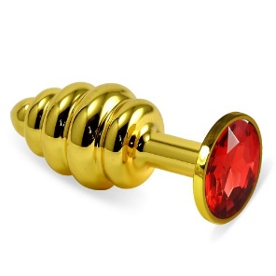 | 512-04 red-DD | Анальная втулка Gold Spiral с красным кристаллом | 562 | 477.70 | 0 | 0.00 | металл | 7.0 | 5.8 | 2.7 | 0
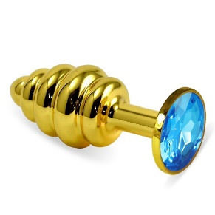 | 512-05 aqua-DD | Анальная втулка Gold Spiral с голубым кристаллом | 562 | 477.70 | 0 | 0.00 | металл | 7.0 | 5.8 | 2.7 | 0
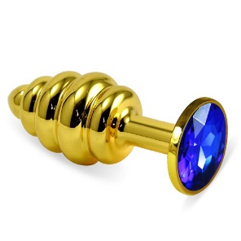 | 512-07 blue-DD | Анальная втулка Gold Spiral с синим кристаллом | 562 | 477.70 | 0 | 0.00 | металл | 7.0 | 5.8 | 2.7 | 0
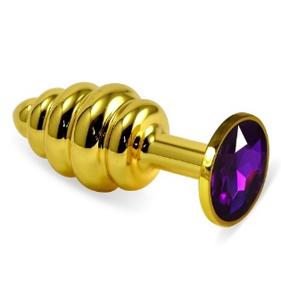 | 512-08 purple-DD | Анальная втулка Gold Spiral с фиолетовым кристаллом | 562 | 477.70 | 0 | 0.00 | металл | 7.0 | 5.8 | 2.7 | 0
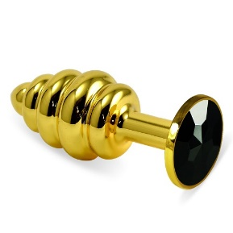 | 512-09 black-DD | Анальная втулка Gold Spiral с чёрным кристаллом | 562 | 477.70 | 0 | 0.00 | металл | 7.0 | 5.8 | 2.7 | 0
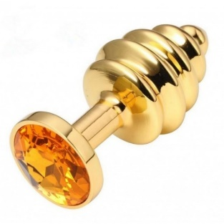 | 512-10 orange-DD | Анальная втулка Gold Spiral с оранжевым кристаллом | 562 | 477.70 | 0 | 0.00 | металл | 7.0 | 5.8 | 2.7 | 0
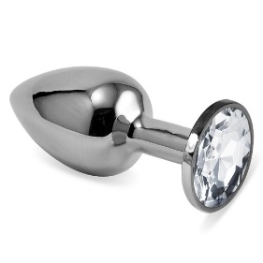 | 513-01 white-DD | Анальная втулка Silver с прозрачным кристаллом | 420 | 357.00 | 0 | 0.00 | металл | 7.0 | 5.8 | 2.7 | 0
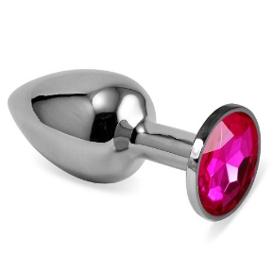 | 513-02 crimson-DD | Анальная втулка Silver с малиновым кристаллом | 420 | 357.00 | 0 | 0.00 | металл | 7.0 | 5.8 | 2.7 | 0
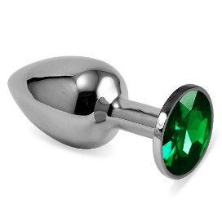 | 513-03 green-DD | Анальная втулка Silver с зелёным кристаллом | 420 | 357.00 | 0 | 0.00 | металл | 7.0 | 5.8 | 2.7 | 0
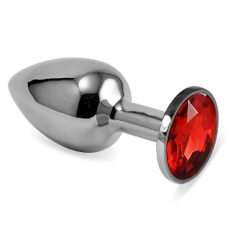 | 513-04 red-DD | Анальная втулка Silver с красным кристаллом | 420 | 357.00 | 0 | 0.00 | металл | 7.0 | 5.8 | 2.7 | 0
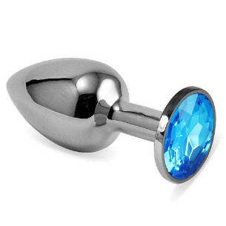 | 513-05 aqua-DD | Анальная втулка Silver с голубым кристаллом | 420 | 357.00 | 0 | 0.00 | металл | 7.0 | 5.8 | 2.7 | 0
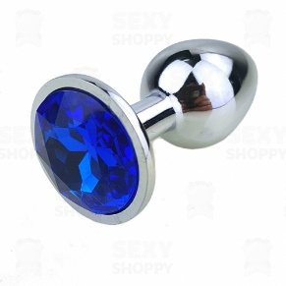 | 513-07 blue-DD | Анальная втулка Silver с синим кристаллом | 420 | 357.00 | 0 | 0.00 | металл | 7.0 | 5.8 | 2.7 | 0
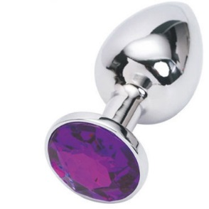 | 513-08 purple-DD | Анальная втулка Silver с фиолетовым кристаллом | 420 | 357.00 | 0 | 0.00 | металл | 7.0 | 5.8 | 2.7 | 0
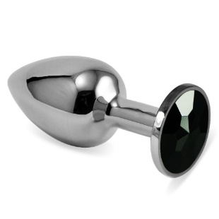 | 513-09 black-DD | Анальная втулка Silver с чёрным кристаллом | 420 | 357.00 | 0 | 0.00 | металл | 7.0 | 5.8 | 2.7 | 0
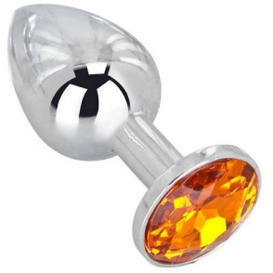 | 513-10 orange-DD | Анальная втулка Silver с оранжевым кристаллом | 420 | 357.00 | 0 | 0.00 | металл | 7.0 | 5.8 | 2.7 | 0
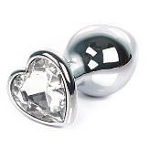 | 514-01 white-DD | Анальная втулка Silver с прозрачным кристаллом сердце | 452 | 384.20 | 0 | 0.00 | металл | 7.0 | 5.8 | 2.7 | 0
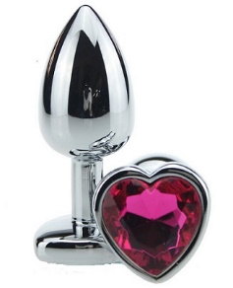 | 514-02 crimson-DD | Анальная втулка Silver с малиновым кристаллом сердце | 452 | 384.20 | 0 | 0.00 | металл | 7.0 | 5.8 | 2.7 | 0
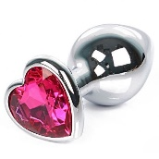 | 514-04 red-DD | Анальная втулка Silver с красным кристаллом сердце | 452 | 384.20 | 0 | 0.00 | металл | 7.0 | 5.8 | 2.7 | 0
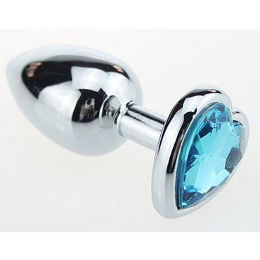 | 514-05 aqua-DD | Анальная втулка Silver с голубым кристаллом сердце | 452 | 384.20 | 0 | 0.00 | металл | 7.0 | 5.8 | 2.7 | 0
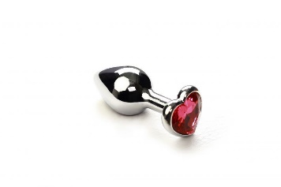 | 514-06 pink-DD | Анальная втулка Silver с розовым кристаллом сердце | 452 | 384.20 | 0 | 0.00 | металл | 7.0 | 5.8 | 2.7 | 0
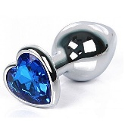 | 514-07 blue-DD | Анальная втулка Silver с синим кристаллом сердце | 452 | 384.20 | 0 | 0.00 | металл | 7.0 | 5.8 | 2.7 | 0
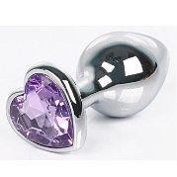 | 514-08 purple-DD | Анальная втулка Silver с фиолетовым кристаллом сердце | 452 | 384.20 | 0 | 0.00 | металл | 7.0 | 5.8 | 2.7 | 0
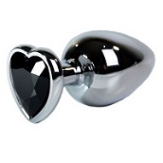 | 514-09 black-DD | Анальная втулка Silver с чёрным кристаллом сердце | 452 | 384.20 | 0 | 0.00 | металл | 7.0 | 5.8 | 2.7 | 0
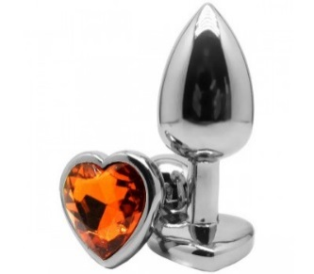 | 514-10 orange-DD | Анальная втулка Silver с оранжевым кристаллом сердце | 452 | 384.20 | 0 | 0.00 | металл | 7.0 | 5.8 | 2.7 | 0
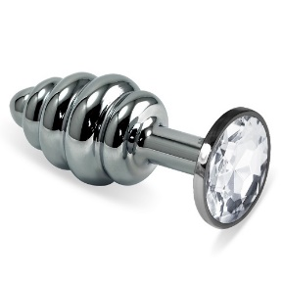 | 515-01 white-DD | Анальная втулка Silver Spiral с прозрачным кристаллом | 460 | 391.00 | 0 | 0.00 | металл | 7.0 | 6.0 | 2.9 | 0
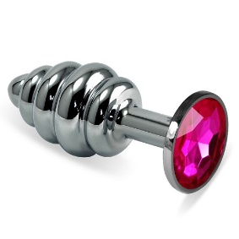 | 515-02 crimson-DD | Анальная втулка Silver Spiral с малиновым кристаллом | 460 | 391.00 | 0 | 0.00 | металл | 7.0 | 6.0 | 2.9 | 0
 | 515-03 green-DD | Анальная втулка Silver Spiral с зелёным кристаллом | 460 | 391.00 | 0 | 0.00 | металл | 7.0 | 6.0 | 2.9 | 0
 | 515-04 red-DD | Анальная втулка Silver Spiral с красным кристаллом | 460 | 391.00 | 0 | 0.00 | металл | 7.0 | 6.0 | 2.9 | 0
 | 515-05 aqua-DD | Анальная втулка Silver Spiral с голубым кристаллом | 460 | 391.00 | 0 | 0.00 | металл | 7.0 | 6.0 | 2.9 | 0
 | 515-07 blue-DD | Анальная втулка Silver Spiral с синим кристаллом | 460 | 391.00 | 0 | 0.00 | металл | 7.0 | 6.0 | 2.9 | 0
 | 515-08 purple-DD | Анальная втулка Silver Spiral с фиолетовым кристаллом | 460 | 391.00 | 0 | 0.00 | металл | 7.0 | 6.0 | 2.9 | 0
 | 515-09 black-DD | Анальная втулка Silver Spiral с чёрным кристаллом | 460 | 391.00 | 0 | 0.00 | металл | 7.0 | 6.0 | 2.9 | 0
 | 515-10 orange-DD | Анальная втулка Silver Spiral с оранжевым кристаллом | 460 | 391.00 | 0 | 0.00 | металл | 7.0 | 6.0 | 2.9 | 0
 | 516-01 white-DD | Анальная втулка силиконовая розовая с прозрачным кристаллом | 400 | 340.00 | 0 | 0.00 | силикон | 7.3 | 6.2 | 2.7 | 0
 | 516-02 crimson-DD | Анальная втулка силиконовая розовая с малиновым кристаллом | 400 | 340.00 | 0 | 0.00 | силикон | 7.3 | 6.2 | 2.7 | 0
 | 516-03 green-DD | Анальная втулка силиконовая розовая с зеленым кристаллом | 400 | 340.00 | 0 | 0.00 | силикон | 7.3 | 6.2 | 2.7 | 0
 | 516-04 red-DD | Анальная втулка силиконовая розовая с красным кристаллом | 400 | 340.00 | 0 | 0.00 | силикон | 7.3 | 6.2 | 2.7 | 0
 | 516-05 aqua-DD | Анальная втулка силиконовая розовая с голубым кристаллом | 400 | 340.00 | 0 | 0.00 | силикон | 7.3 | 6.2 | 2.7 | 0
 | 516-07 blue-DD | Анальная втулка силиконовая розовая с синим кристаллом | 400 | 340.00 | 0 | 0.00 | силикон | 7.3 | 6.2 | 2.7 | 0
 | 516-08 purple-DD | Анальная втулка силиконовая розовая с фиолетовым кристаллом | 400 | 340.00 | 0 | 0.00 | силикон | 7.3 | 6.2 | 2.7 | 0
 | 517-01 white-DD | Анальная втулка силиконовая красная с прозрачным кристаллом | 400 | 340.00 | 0 | 0.00 | силикон | 7.3 | 6.2 | 2.7 | 0
 | 517-03 green-DD | Анальная втулка силиконовая красная с зелёным кристаллом | 400 | 340.00 | 0 | 0.00 | силикон | 7.3 | 6.2 | 2.7 | 0
 | 517-04 red-DD | Анальная втулка силиконовая красная с красным кристаллом | 400 | 340.00 | 0 | 0.00 | силикон | 7.3 | 6.2 | 2.7 | 0
 | 517-07 blue-DD | Анальная втулка силиконовая красная с синем кристаллом | 400 | 340.00 | 0 | 0.00 | силикон | 7.3 | 6.2 | 2.7 | 0
 | 517-08 purple-DD | Анальная втулка силиконовая красная с фиолетовым кристаллом | 400 | 340.00 | 0 | 0.00 | силикон | 7.3 | 6.2 | 2.7 | 0
 | 517-09 black-DD | Анальная втулка силиконовая красная с чёрным кристаллом | 400 | 340.00 | 0 | 0.00 | силикон | 7.3 | 6.2 | 2.7 | 0
 | 518-02 crimson-DD | Анальная втулка силиконовая чёрная с малиновым кристаллом | 400 | 340.00 | 0 | 0.00 | силикон | 7.3 | 6.2 | 2.7 | 0
 | 518-05 aqua-DD | Анальная втулка силиконовая чёрная с голубым кристаллом | 400 | 340.00 | 0 | 0.00 | силикон | 7.3 | 6.2 | 2.7 | 0
 | 518-07 blue-DD | Анальная втулка силиконовая чёрная с синим кристаллом | 400 | 340.00 | 0 | 0.00 | силикон | 7.3 | 6.2 | 2.7 | 0
 | 518-08 purple-DD | Анальная втулка силиконовая чёрная с фиолетовым кристаллом | 400 | 340.00 | 0 | 0.00 | силикон | 7.3 | 6.2 | 2.7 | 0
 | 518-09 black-DD | Анальная втулка силиконовая чёрная с черным кристаллом | 400 | 340.00 | 0 | 0.00 | силикон | 7.3 | 6.2 | 2.7 | 0
 | 518-10 orange-DD | Анальная втулка силиконовая чёрная с оранжевым кристаллом | 400 | 340.00 | 0 | 0.00 | силикон | 7.3 | 6.2 | 2.7 | 0
Гинекологический расширители
 | 741-01 PP DD | Гинекологический расширитель (малый) металл | 465 | 395.25 | 0 | 0.00 | металл | Прекрасное устройство для реализации медицинских фантазий. Вы сможете почувствовать себя в роли квалифицированного врача, который по всем правилам проводит гинекологический осмотр своей пациентки. Расширитель подходит для самостоятельного использования и парных игр. Позвольте "доктору" произвести более тщательный осмотр! С этим аксессуаром ваши ролевые игры станут еще интереснее и будут приносить вам еще больше удовольствия. Классический влагалищный расширитель имеет анатомическую форму, ширина раскрытия лепестков регулируется с помощью фиксатора. Небольшой размер девайса и его универсальная форма позволяют использовать девайс также и для анальных осмотров |  |  | 0
 | 731-01 PP DD | Гинекологический расширитель (малый) пластик | 150 | 127.50 | 0 | 0.00 | пластик |  |  |  | 0
Интимные гель-смазки
 | BMN-0009 | Интимный гель BLACK DIAMOND 100 мл. | 363 | 308.55 | 0 | 0.00 | Интимный гель-смазка «BLACK DIAMOND» увлажняет, тонизирует, стимулирует и обостряет чувствительность, делая интимную близость страстной и чувственной. Оберегает от раздражения. Универсальный гель на водной основе можно использовать для различных прелюдий. Мы включили в состав геля особый минерал (Шунгиту). Шунгит - минерал черного цвета, одна из древнейших горных пород на планете. Уникальная молекулярная структура шунгита делает его одним из самых сильных адсорбентов. Шунгит обладает антисептическим, противовоспалительным и бактерицидными свойствами. При наружном применении способен обеззараживать и положительно воздействовать на проявления любых кожных реакций. Давно доказаны противоаллергенные свойства шунгита – благодаря высокой способности связывать вредные вещества он нейтрализует и выводит гистамины из организма. В нашем геле мы используем экстракт Лакрицы. Китайские врачеватели считают ее вторым после женьшеня продуктом, который помогает сохранить здоровье, красоту и молодость. На основе этого компонента создаются лекарства для борьбы с аллергическими реакциями, раком и СПИДом. При внешнем применении успешно борется с болезнями кожи, заменяя гормональные препараты. Натуральные вещества, содержащиеся в геле, помогут нормализовать кровообращение, снять усталость, улучшить эмоциональный фон и почувствовать бодрость и прилив сил. Идеально увлажняет кожу интимных зон, повышая комфортность интимных отношений, обостряет и повышает чувственность. Обладает шелковистой структурой и приятным ароматом. Поддерживает PH и нормализует микрофлору. Удобен в применении. Легко смывается водой. Безопасен для применения с устройствами, призванными обострить и разнообразить ваши отношения. |  |  |  | 0
 | BMN-0010 | Интимный гель BLACK DIAMOND 200 мл. | 455 | 386.75 | 0 | 0.00 |  |  |  |  | 0
 | BMN-0011 | Интимный гель JUICY FRUIT mix персик Апельсин Маракуйя 100 мл. | 363 | 308.55 | 0 | 0.00 | Интимный гель лубрикант «JUICY FRUIT» увлажняет, тонизирует, стимулирует и обостряет чувствительность интимных мест. Подходит обоим партнерам. Оберегает от раздражения. Универсальный гель на водной основе можно использовать для различных прелюдий. Если у вас возникли трудности на пути преодоления определенного барьера, а также во избежание неудобства и неприятных ощущений мы создали маленькую сладкую хитрость, интимный гель «JUICY FRUIT» Отлично подойдет для легкого массажа эрогенных зон. Натуральные вещества и экстракты, содержащиеся в геле помогут нормализовать кровообращение, снять усталость, улучшить эмоциональный фон и почувствовать бодрость и прилив сил. Идеально увлажняет кожу интимных зон, повышая комфортность интимных отношений. |  |  |  | 0
 | BMN-0012 | Интимный гель JUICY FRUIT mix персик Апельсин Маракуйя 200 мл. | 455 | 386.75 | 0 | 0.00 |  |  |  |  | 0
 | BMN-0007 | Интимный гель-смазка ANAL SEX 100 мл. | 363 | 308.55 | 0 | 0.00 | Лубрикант «ANAL SEX» обеспечивает долгое и приятное скольжение. Уникальный состав был создан для усиления приятных ощущений во время анального секса и предотвращения болезненного проникновения. Этот лубрикант открывает преимущества анального секса для всех, не травмирует, регенерирует и расслабляет анальное кольцо. Неповторимая структура геля-лубриканта дополнительно увлажняет и тонизирует. Обладает антибактериальным эффектом. Идеально сочетается со средствами контрацепции (презервативы) и любыми секс игрушками не вызывает натирания, долго сохраняет структуру скольжения, удобен и прост в применении. Эфирное масло майорана, входящие в состав геля, способствует болеутоляющему, противовоспалительному и спазмолитическому действию, а так же, это масло используется в качестве антибактериального, противогрибкового и антисептического средства. Легко смывается водой, не оставляет следов на одежде. Безопасен для применения с резиной и латексом, а также с устройствами, призванными обострить и разнообразить сексуальные отношения. Лубрикант «ANAL SEX» обеспечивает долгое и приятное скольжение. Уникальный состав был создан для усиления приятных ощущений во время анального секса и предотвращения болезненного проникновения. Этот лубрикант открывает преимущества анального секса для всех, не травмирует, регенерирует и расслабляет анальное кольцо. Неповторимая структура геля-лубриканта дополнительно увлажняет и тонизирует. Обладает антибактериальным эффектом. Идеально сочетается со средствами контрацепции (презервативы) и любыми секс игрушками не вызывает натирания, долго сохраняет структуру скольжения, удобен и прост в применении. Эфирное масло майорана, входящие в состав геля, способствует болеутоляющему, противовоспалительному и спазмолитическому действию, а так же, это масло используется в качестве антибактериального, противогрибкового и антисептического средства. Легко смывается водой, не оставляет следов на одежде. Безопасен для применения с резиной и латексом, а также с устройс |  |  |  | 0
...

